ユースケース図
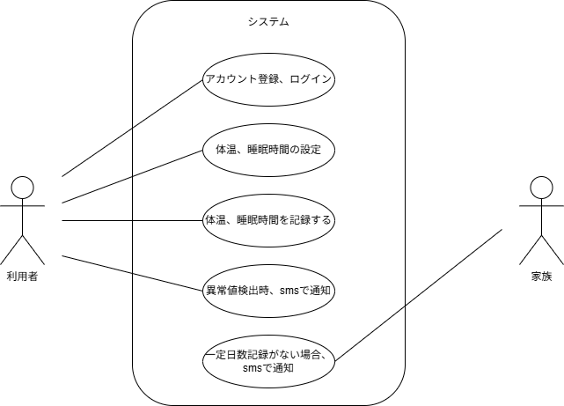
ユースケース図 | システム名称 | 体調管理システム | 改訂日
 |  |  | 改訂者

